環境設定
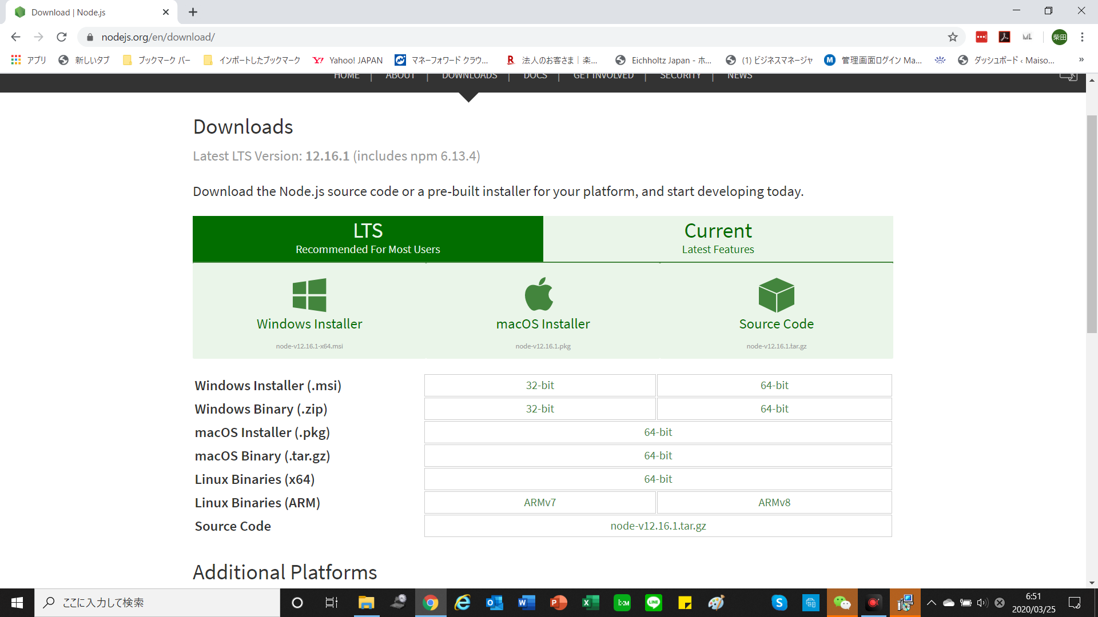

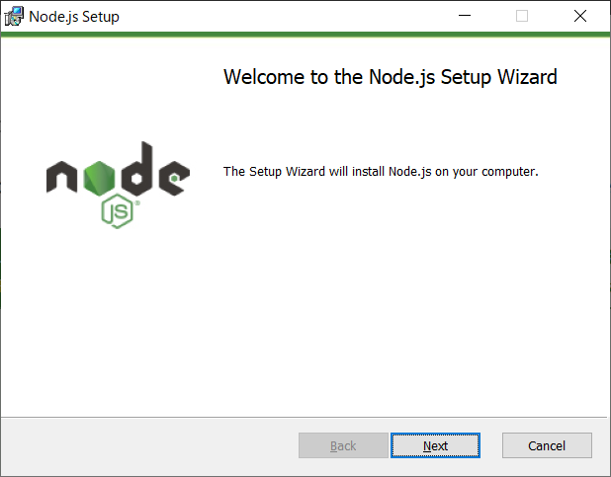

node をダウンロードし、インストール
特に変更なく”Next”で問題ない。
実行にエラーがあった場合、Library間の不正互換ある可能性があるので、nodeのバージョンをお落とすこと

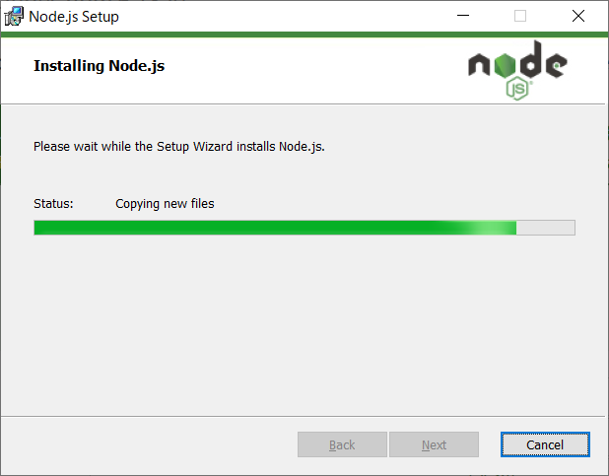

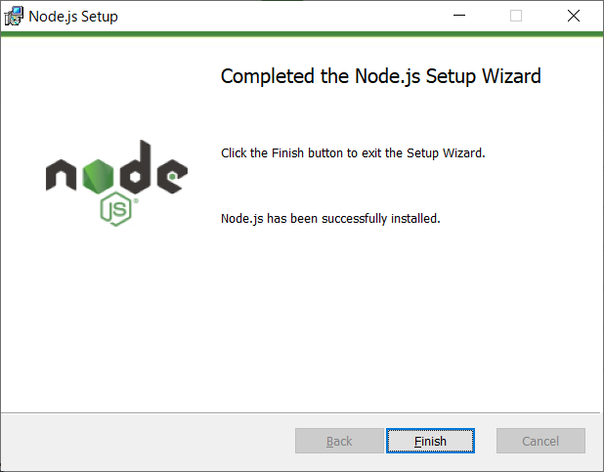

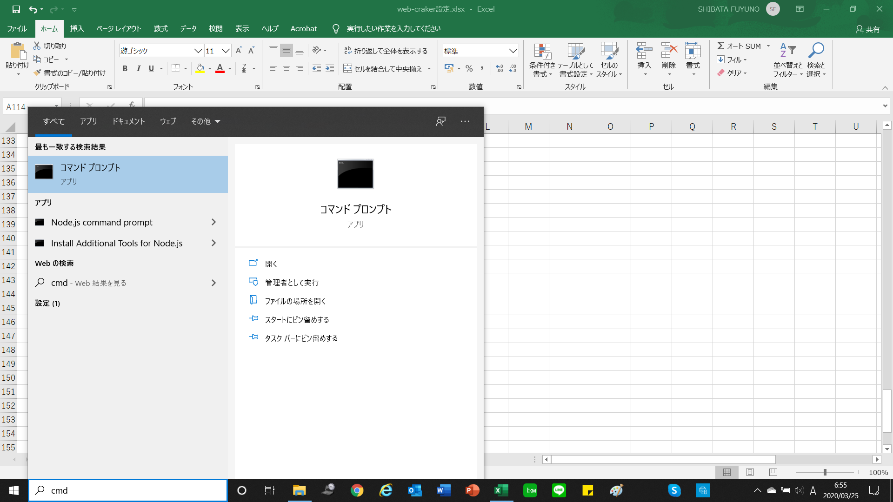

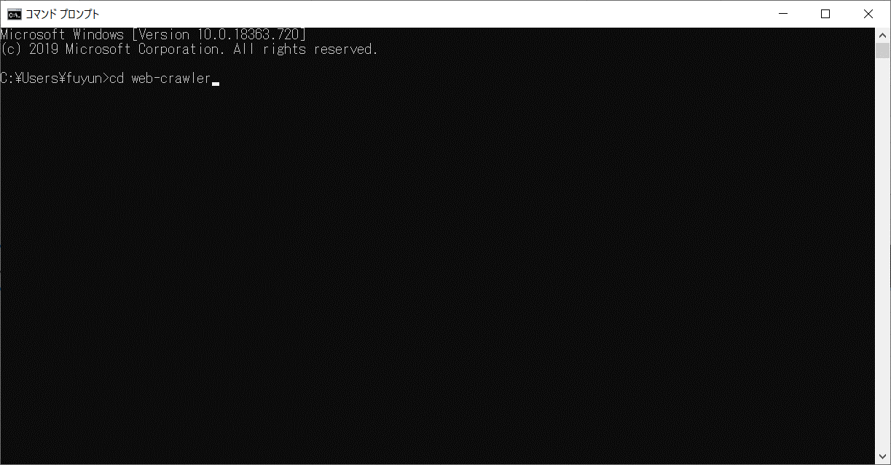

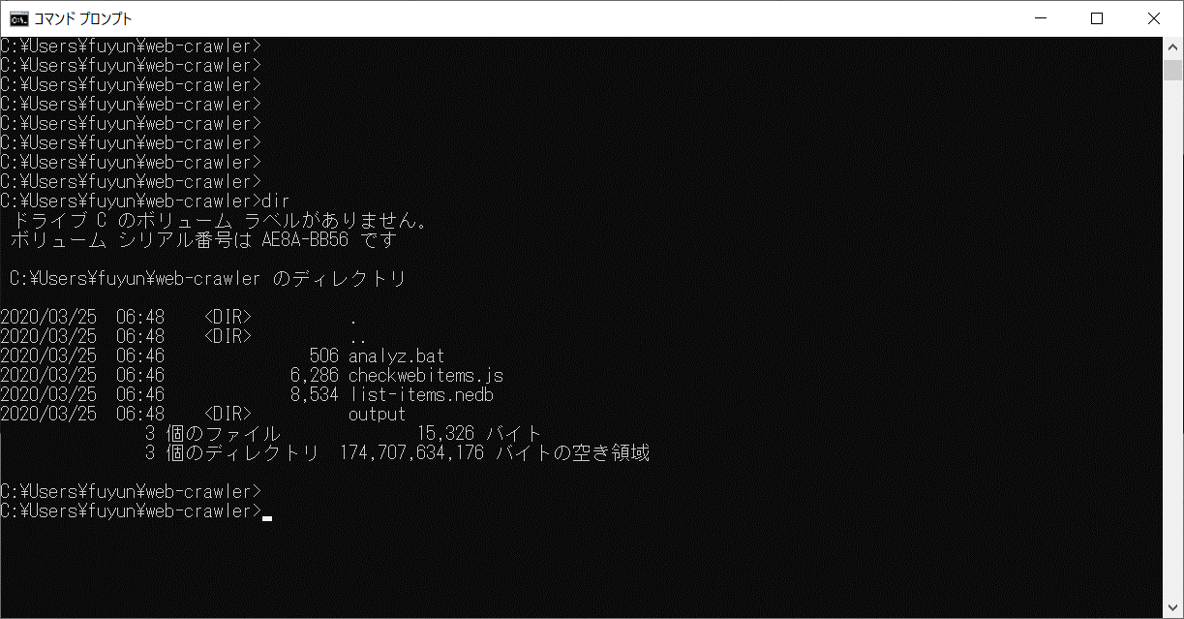

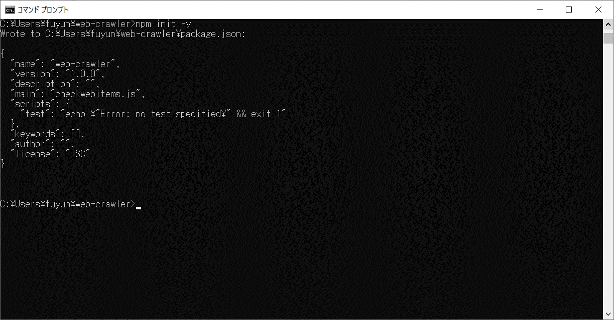

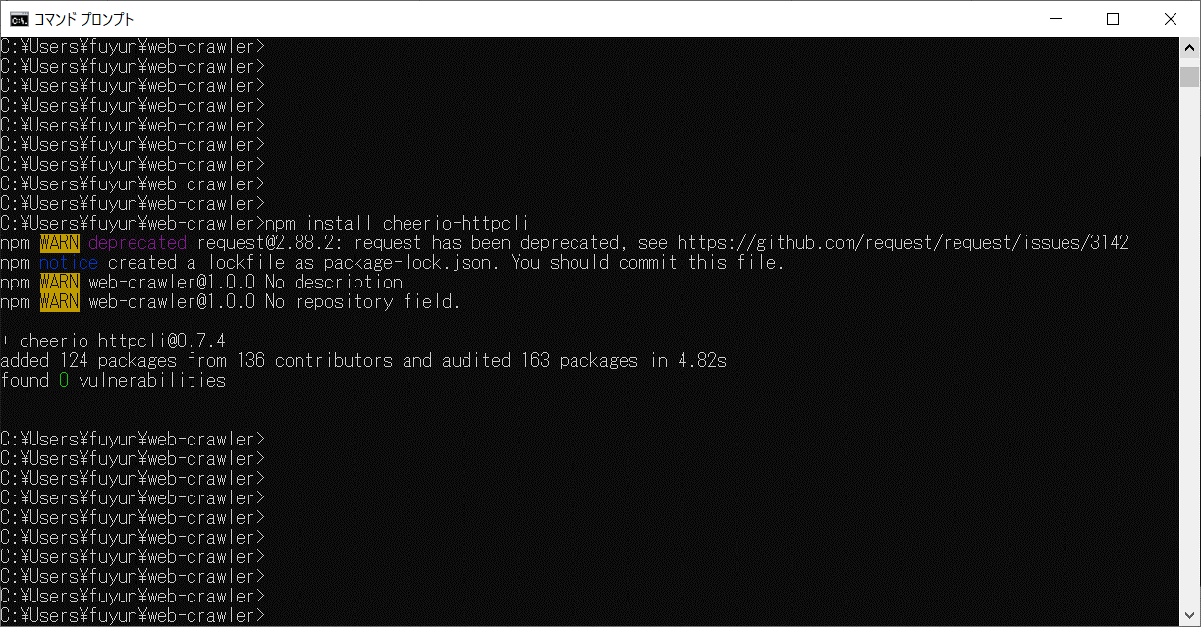
”cheerio-httpcli”,"nedb"のライブラリを追加

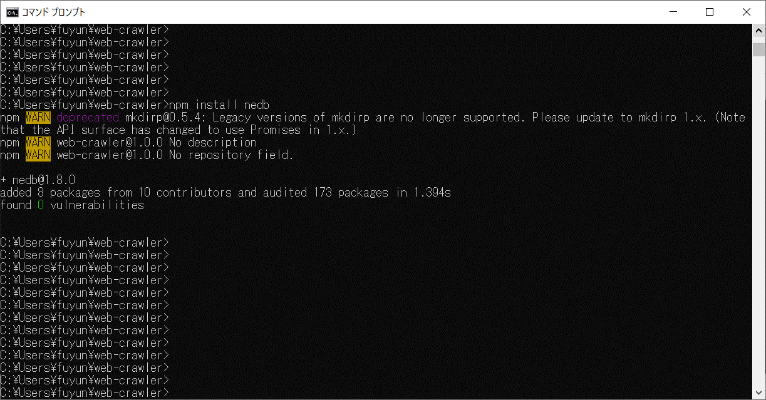

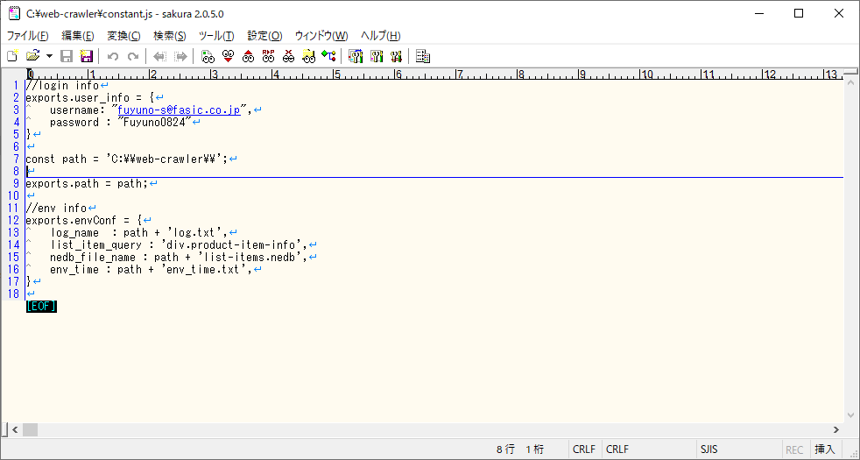
ログイン用のIDとパスワードを設定しています。
変更された場合、このファイルの設定を更新する必要があります。

ジョブのスケジュール
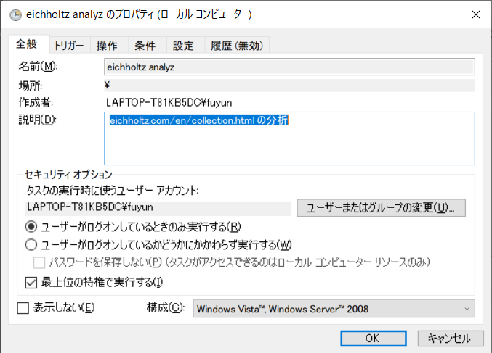
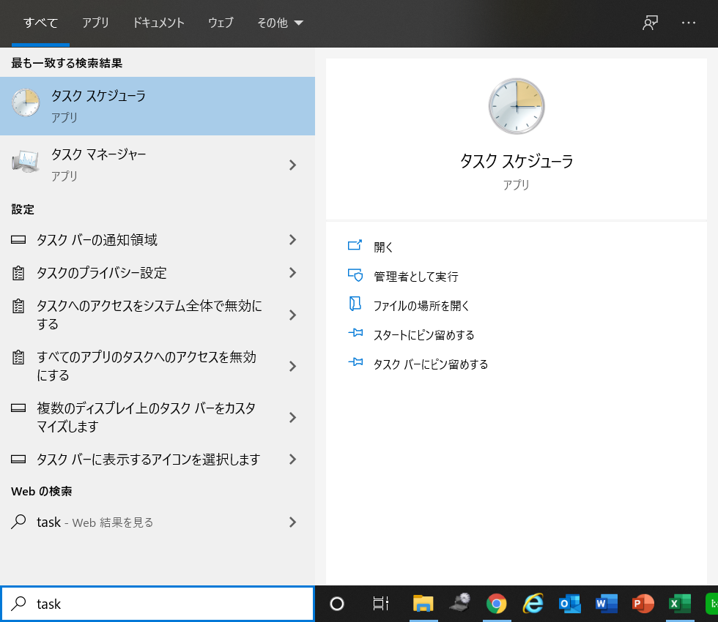

タスクスケジューラの実行

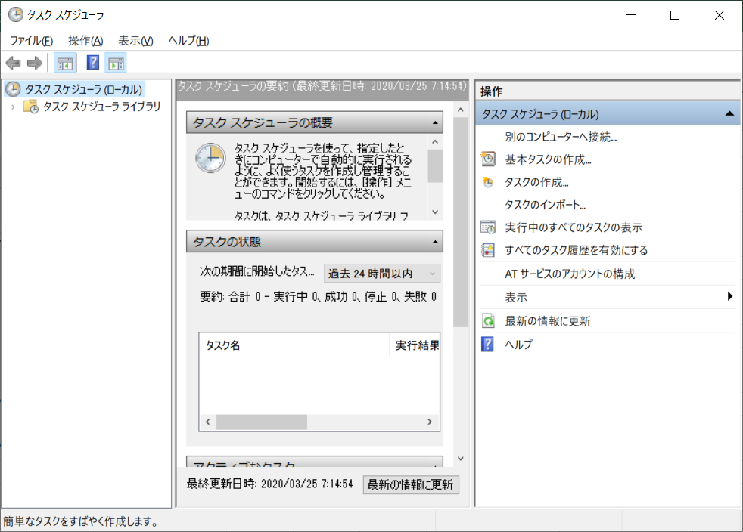

基本タスクの作成

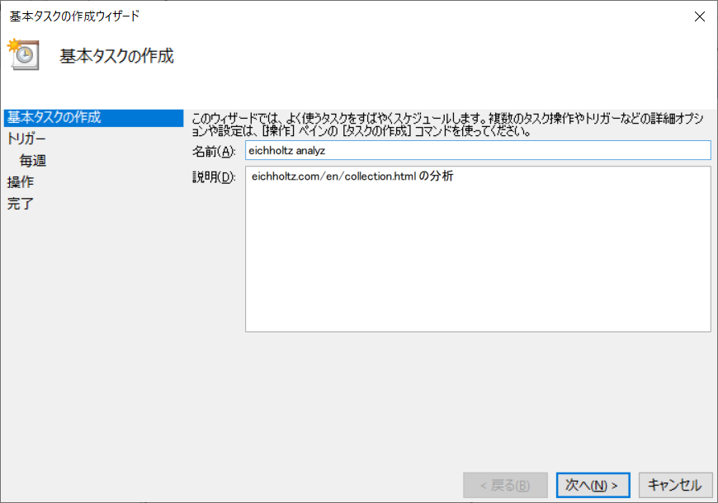

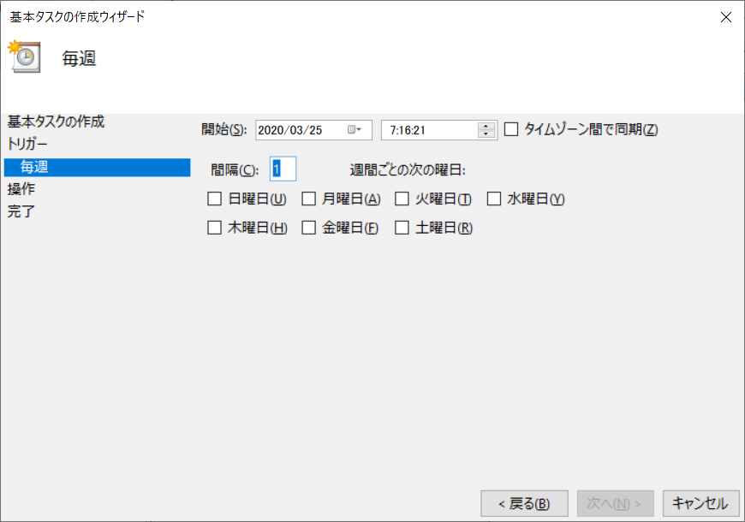

実行する時間を設定

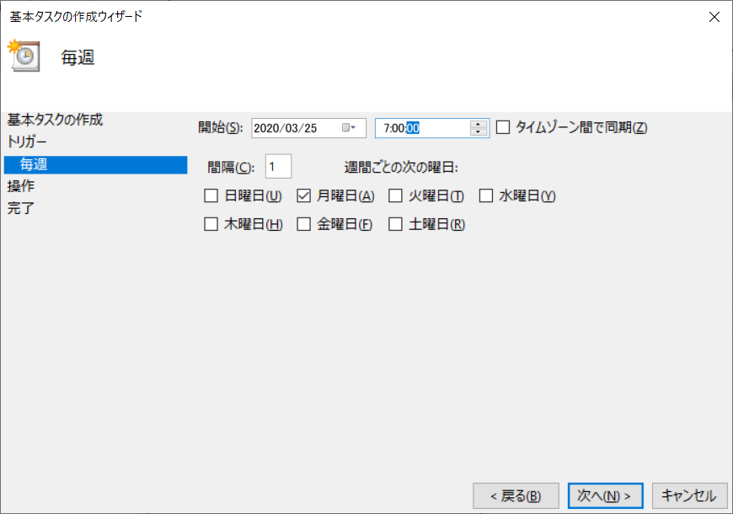

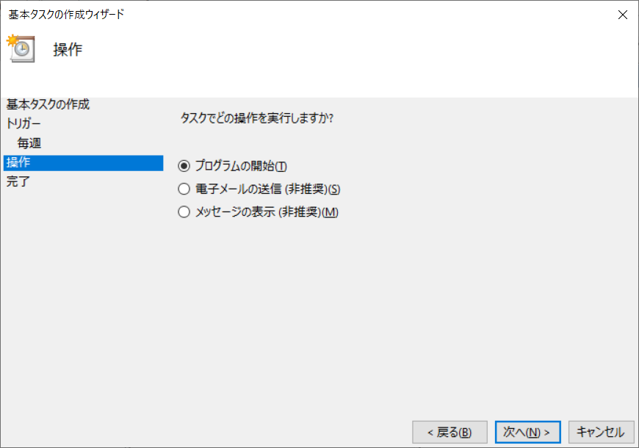

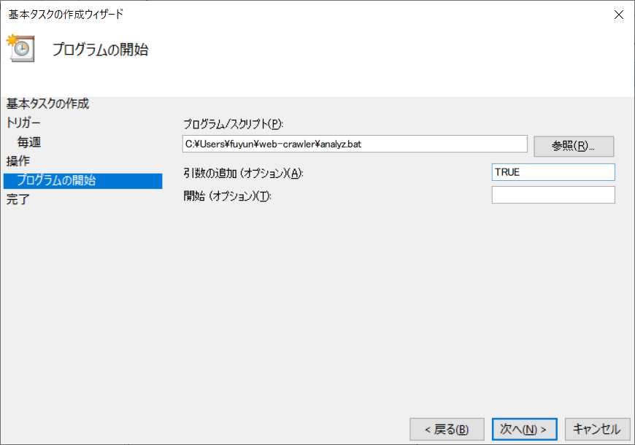

ソースの格納先と引数を設定
※格納先が変わった場合、ソース内のパスを修正必要

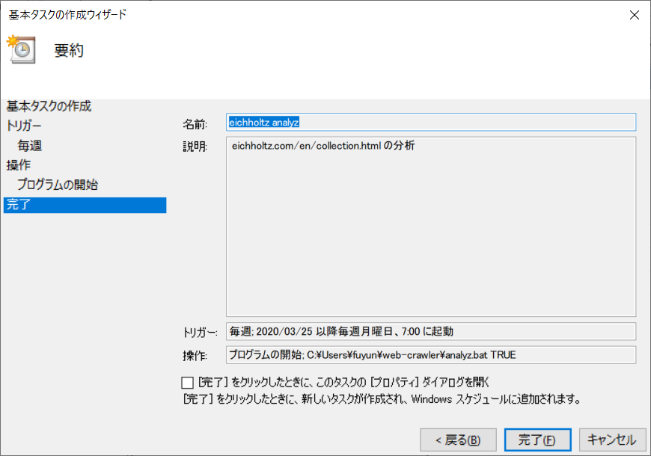

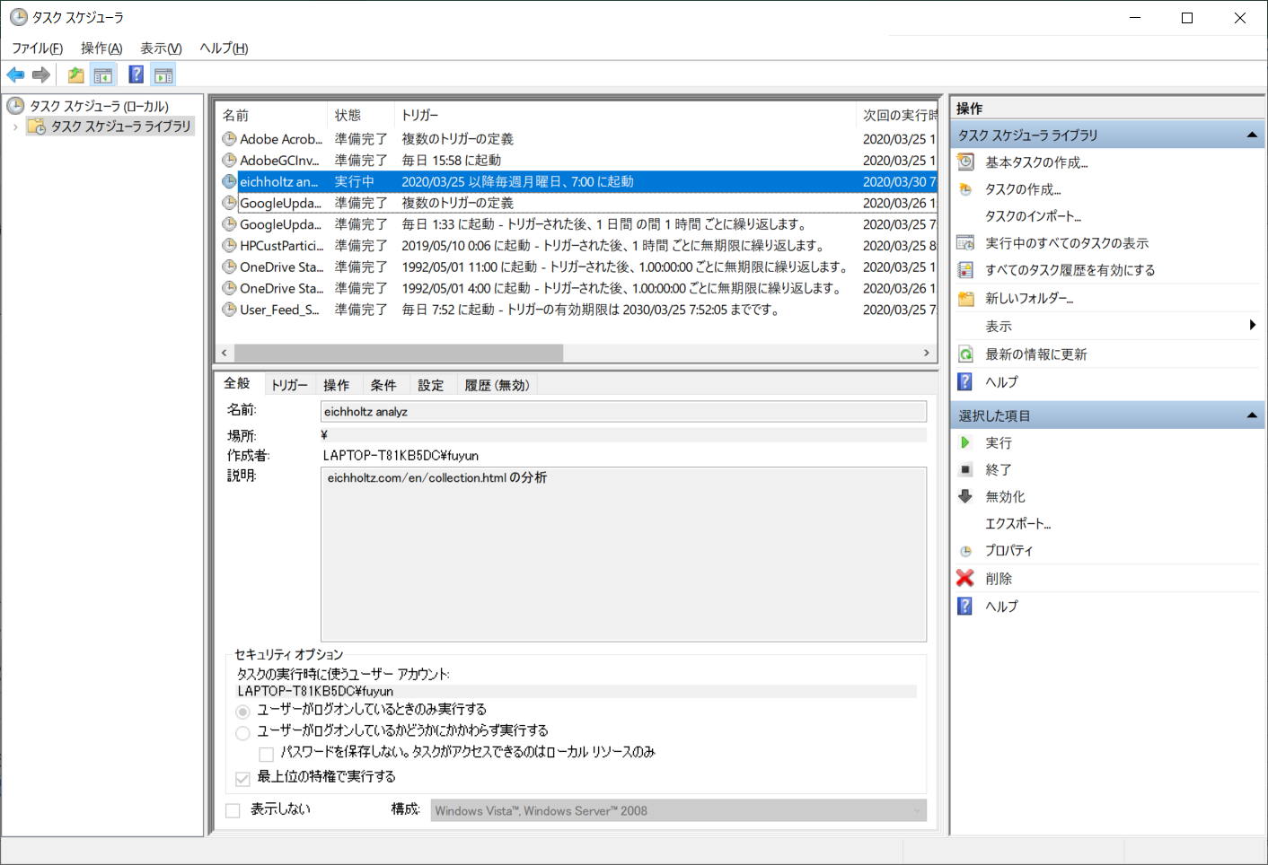

強制実行可能
プロパティから修正可能

手動実行
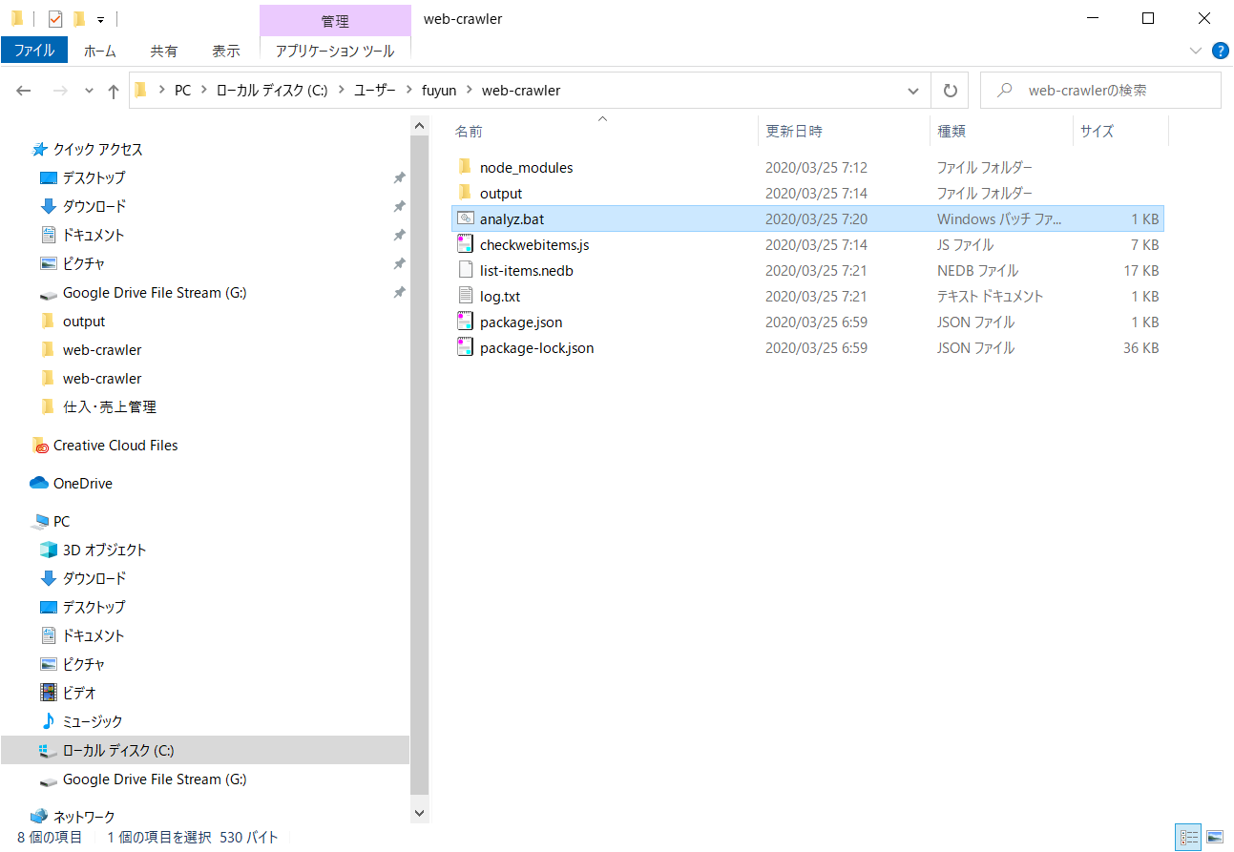

ソースの格納先

"analyz"をダブルクリック

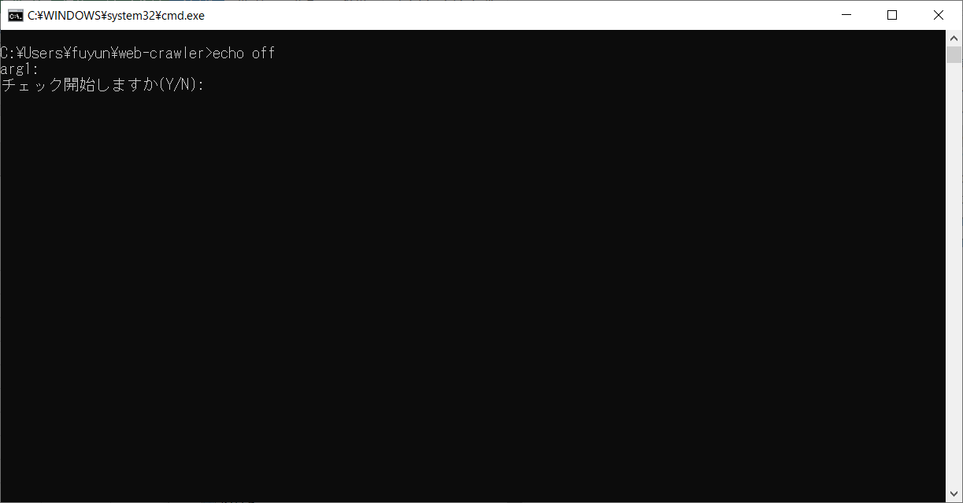

分析を実施する場合、”Y”を入力

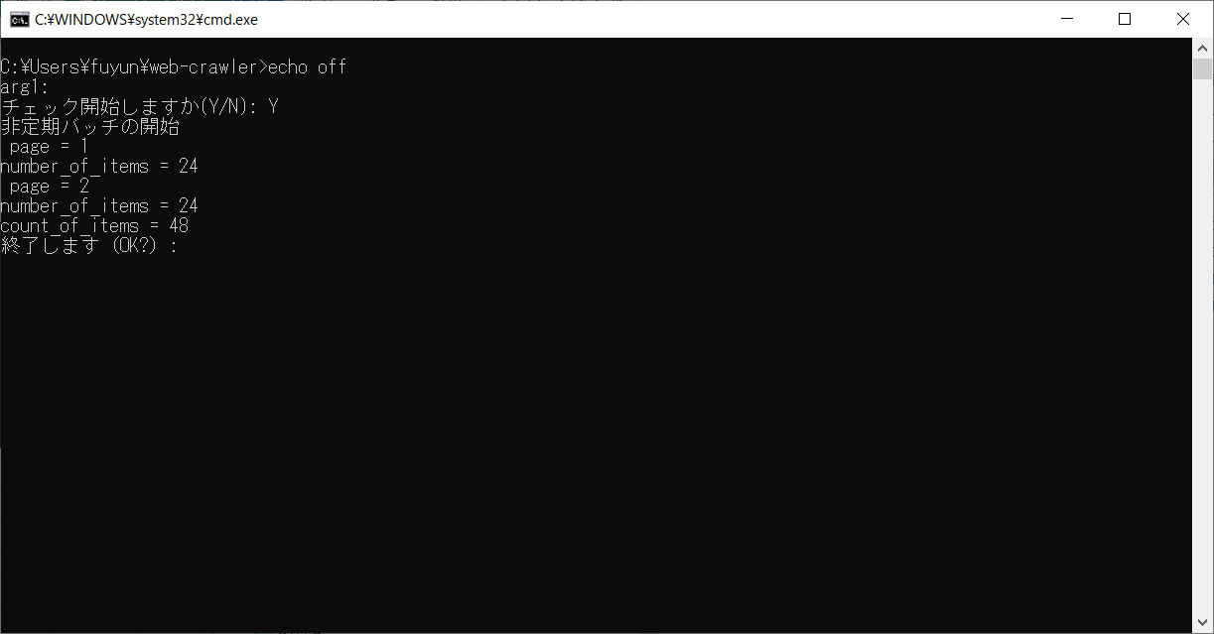

page ：画面数
number of items : 画面内の商品数
count_of_items：すべての商品数

結果確認
処理結果は、
”C:\Users\fuyun\web-crawler\output”に格納される。
ファイル名が”result_ + 実行日付"
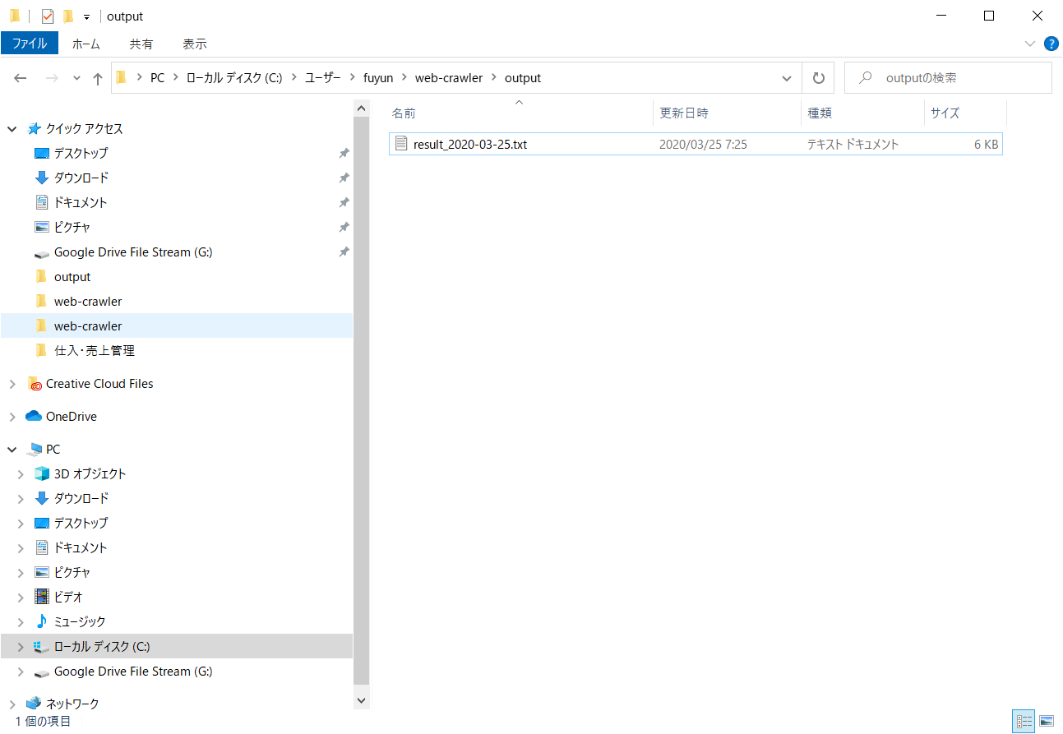

先頭に処理開始日付
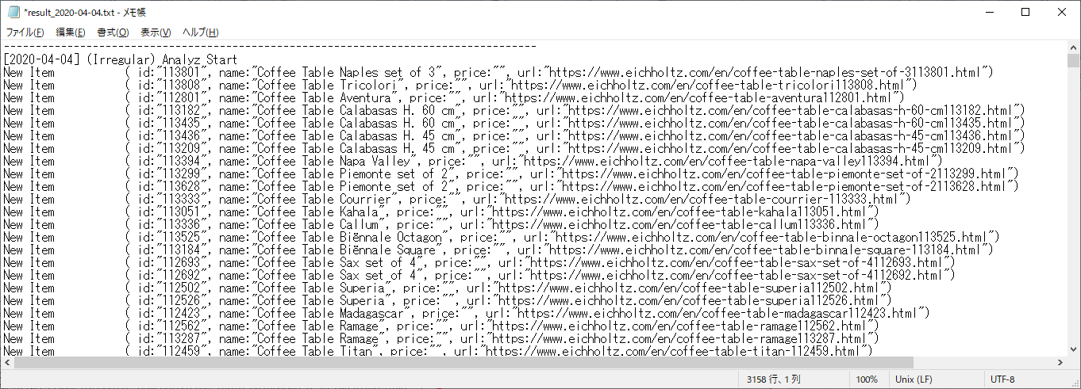

前回の実行から追加された商品がある場合
id、商品名、金額、url を表示

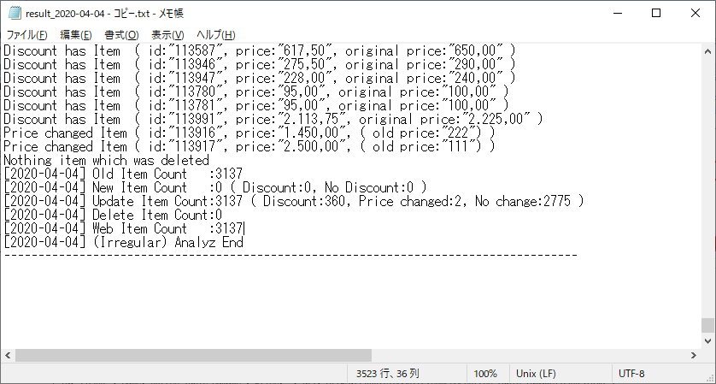

最後にすべてのまとめ結果が表示される。
Old Item Count : 実行前の商品件数
New Item Count : 新しく追加された商品件数（割引ある商品件数とその他の商品件数）
Update Item Count : 前回のバッチから存在する商品件数
※割引されている商品件数、比較が前回と変わっている商品件数、特に変更ない商品件数
Delete Item Count : 前回のバッチから削除された商品件数

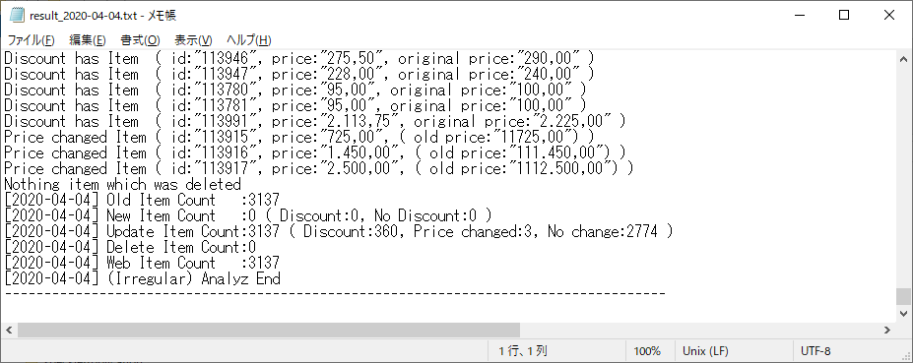
割引されている商品がある場合、
商品IDと現在の金額と元の金額を表示

前回の実行から金額が変わっている商品がある場合、
商品IDと金額と前回の金額を表示

削除されている商品が存在しない場合、
"Nothing item which was deleted"メッセージを表示

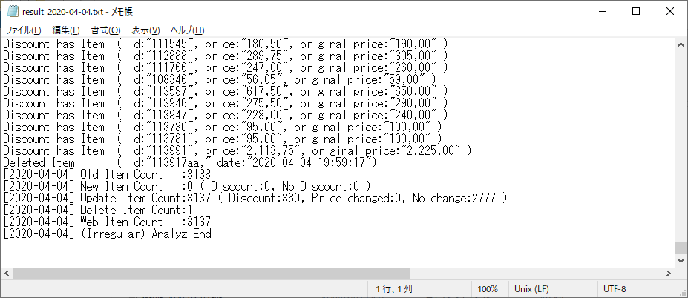

前回の実行から削除された商品がある場合、
商品IDと前回の実行日付を表示

